关系图
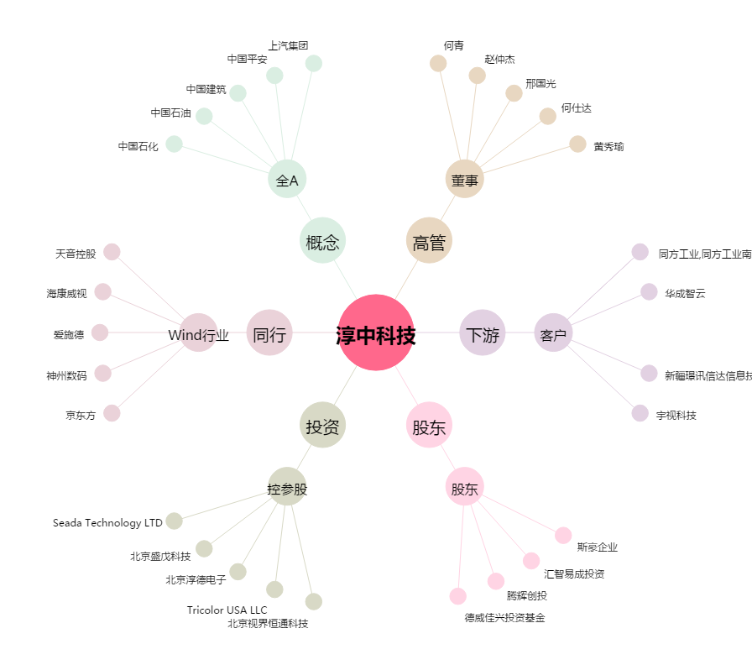
淳中科技[603516.SH] - 关系概览图

